Worksheet
Изображение* | ID | Код | Артикул* | Название товара* | Цена, руб.* | Основной | Удаленный | В пути | 0 | Ваш заказ
Системы очистки воды
КОЛБЫ Фильтра магистральные
Колбы составные
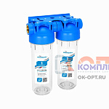 | 857861 | AKB-100174 | КОМПЛЕКТ К-4 | Комплект Картриджей К-4 АКВАБРАЙТ без МЕМБРАНЫ для очистки воды (1/3шт) | 1 322.60 руб. | -2 | 0 | 0 | шт | 0
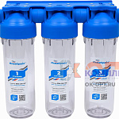 | 857862 | AKB-100175 | КОМПЛЕКТ К-5 с Мембраной | Комплект Картриджей К-5 АКВАБРАЙТ c МЕМБРАНОЙ VONTRON для очистки воды (1/3шт) | 1 375.30 руб. | -2 | 0 | 0 | шт | 0
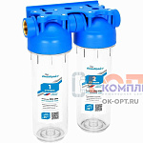 | 857863 | AKB-100176 | КОМПЛЕКТ К-6 с Мембраной | Комплект Картриджей К-6 АКВАБРАЙТ c МЕМБРАНОЙ VONTRON для очистки воды (1/3шт) | 1 635.40 руб. | -1 | 0 | 0 | шт | 0
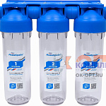 | 857864 | AKB-100177 | КОМПЛЕКТ К-7 | Комплект Картриджей К-7 АКВАБРАЙТ без МЕМБРАНЫ для очистки воды (1/3шт) | 1 905.70 руб. | -2 | 0 | 0 | шт | 0
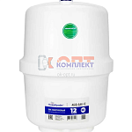 | 857865 | AKB-100178 | АБФ-БАК-12 ПРО | АБФ-БАК-12 ПРО, Бак МЕТАЛЛОПЛАСТИКОВЫЙ для ОСМОСА 12 литров | 1 960.10 руб. | -2 | 0 | 0 | шт | 0
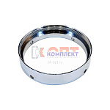 | 857866 | AKB-100179 | BR-ABF-1 | BR-ABF-K, Кольцо резьбовое соединительное для магистральных фильтров серии АБФ-НЕРЖ слим лайн ПЛ | 1 987.30 руб. | -2 | 0 | 0 | шт | 0
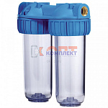 | 824598 | FIO-130014 | F-02-1/2 | двойной магистр. фильтр SL10 1/2" для ХВС с картридж ( РР+гран уголь) прозрач корпус (1/6шт) | 2 002.32 руб. | 0 | 0 | 0 | шт | 0
 | 824599 | FIO-130015 | F-02-3/4 | двойной магистр. фильтр SL10 3/4" для ХВС с картридж ( РР+гран уголь) прозрач корпус (1/6шт) | 2 000.75 руб. | 1 | 0 | 0 | шт | 0
 | 824600 | FIO-130016 | F-02-1 | двойной магистр. фильтр SL10 1" для ХВС с картридж ( РР+гран уголь) прозрач корпус (1/6шт) | 2 035.35 руб. | 2 | 0 | 0 | шт | 0
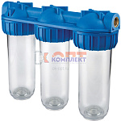 | 824601 | FIO-130018 | F-03-1/2 | тройной магистр. фильтр SL10 1/2" для ХВС с картридж ( РР+гран уголь+прес уголь) прозрачный (1/6шт) | 3 400.64 руб. | 0 | 0 | 0 | шт | 0
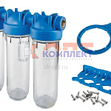 | 824602 | FIO-130019 | F-03-3/4 | тройной магистр. фильтр SL10 3/4" для ХВС с картридж ( РР+гран уголь+прес уголь) прозрачный (1/6шт) | 3 400.64 руб. | 1 | 0 | 0 | шт | 0
 | 824603 | FIO-130020 | F-03-1 | тройной магистр. фильтр SL10 1" для ХВС с картридж ( РР+гран уголь+прес уголь) прозрачный (1/6шт) | 3 333.00 руб. | 4 | 0 | 0 | шт | 0
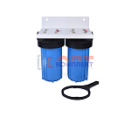 | 853415 | FIO-130204 | F-06-2-10 | двойной магистр. фильтр ВВ10 1" для ХВС с картридж и креплением СИНИЙ корпус (1/6шт) | 6 362.43 руб. | 1 | 0 | 0 | шт | 0
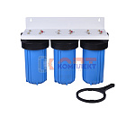 | 853416 | FIO-130205 | F-06-3-10 | тройной магистр. фильтр ВВ10 1" для ХВС с картридж и креплением СИНИЙ корпус (1/6шт) | 8 888.53 руб. | 1 | 0 | 0 | шт | 0
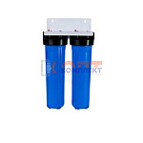 | 853417 | FIO-130206 | F-06-2-20 | двойной магистр. фильтр ВВ20 1" для ХВС с картридж и креплением СИНИЙ корпус (1/6шт) | 9 256.59 руб. | 0 | 0 | 0 | шт | 0
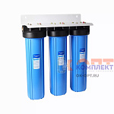 | 853418 | FIO-130207 | F-06-3-20 | тройной магистр. фильтр ВВ20 1" для ХВС с картридж и креплением СИНИЙ корпус (1/6шт) | 14 046.11 руб. | 1 | 0 | 0 | шт | 0
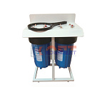 | 853419 | FIO-130208 | F-06-2-10A | двойной магистр. фильтр ВВ10 1" для ХВС с картридж и ПОДСТАВКОЙ СИНИЙ корпус (1/6шт) | 8 002.98 руб. | 2 | 0 | 0 | шт | 0
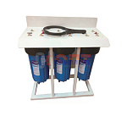 | 853420 | FIO-130209 | F-06-3-10A | тройной магистр. фильтр ВВ10 1" для ХВС с картридж и ПОДСТАВКОЙ СИНИЙ корпус (1/6шт) | 9 992.72 руб. | 1 | 0 | 0 | шт | 0
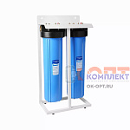 | 853421 | FIO-130210 | F-06-2-20A | двойной магистр. фильтр ВВ20 1" для ХВС с картридж и ПОДСТАВКОЙ СИНИЙ корпус (1/6шт) | 11 164.54 руб. | 1 | 0 | 0 | шт | 0
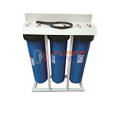 | 853422 | FIO-130211 | F-06-3-20A | тройной магистр. фильтр ВВ20 1" для ХВС с картридж и ПОДСТАВКОЙ СИНИЙ корпус (1/6шт) | 15 683.51 руб. | 1 | 0 | 0 | шт | 0
 | 959563 | UNI-101953 | 98409 | Колба 10" CFC-10К-2 (резьба 3/4") двойная (без картриджа) | 1 769.00 руб. | 0 | 0 | 0 | шт | 0
 | 959564 | UNI-101954 | 70589 | Колба 10" CFC-10К-3 (резьба 3/4") тройная (без картриджа) | 2 627.00 руб. | 0 | 0 | 0 | шт | 0
Колбы BIG BLUE 10&quot;
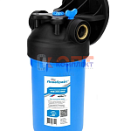 | 890517 | AKB-100182 | АБФ-ПРО-10ББ | АБФ-ПРО-10ББ Магистральный фильтр для воды. Комплектация: Корпус фильтра, ПЛАСТИКОВЫЙ КРОНШТЕЙН с | 1 853.00 руб. | 0 | 0 | 0 | шт | 0
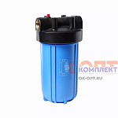 | 853411 | FIO-130200 | F-06-10 | Фильтр колбовый магистральный ВВ10 с картриджем РР и креплением СИНИЙ (4шт) | 2 891.01 руб. | 5 | 0 | 0 | шт | 0
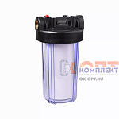 | 853413 | FIO-130202 | F-06-10Р | Фильтр колбовый магистральный ВВ10 с картриджем РР и креплением ПРОЗРАЧНЫЙ (4шт) | 2 321.62 руб. | 2 | 0 | 0 | шт | 0
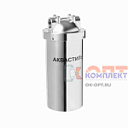 | 853423 | FIO-130213 | HM-10 | Фильтр колбовый магистральный ВВ10 1" НЕРЖАВЕЙКА для ХВС и ГВС с картридж и креплением | 10 212.92 руб. | 3 | 0 | 0 | шт | 0
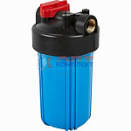 | 883039 | PND-111084 |  | Магистральный фильтр BB10 1" для ХВС синий пластик корпус с лат. резьбой | 2 124.50 руб. | 0 | 0 | 0 | шт | 0
 | 959566 | UNI-101969 | 36815 | Колба BIG BLUE CFC-10BB02 (без картриджа) | 2 520.00 руб. | 0 | 0 | 0 | шт | 0
 | 959567 | UNI-101970 | 43288 | Колба BIG BLUE CFC-10BB02C прозрачная (без картриджа) | 2 321.00 руб. | 0 | 0 | 0 | шт | 0
Колбы BIG BLUE 20&quot;
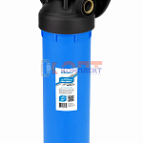 | 890518 | AKB-100184 | АБФ-ПРО-20ББ | АБФ-ПРО-20ББ Магистральный фильтр для воды. Комплектация: Корпус фильтра, ПЛАСТИКОВЫЙ КРОНШТЕЙН с | 2 992.00 руб. | 0 | 0 | 0 | шт | 0
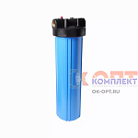 | 853412 | FIO-130201 | F-06-20 | Фильтр колбовый магистральный ВВ20 с картриджем РР и креплением СИНИЙ (4шт) | 4 641.67 руб. | 2 | 0 | 0 | шт | 0
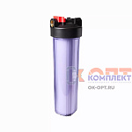 | 853414 | FIO-130203 | F-06-20P | Фильтр колбовый магистральный ВВ20 с картриджем РР и креплением ПРОЗРАЧНЫЙ (4шт) | 4 542.57 руб. | 4 | 0 | 0 | шт | 0
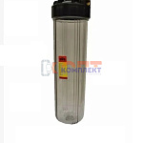 | 853424 | FIO-130214 | HМ-20 | Фильтр колбовый магистральный ВВ20 1" НЕРЖАВЕЙКА для ХВС и ГВС с картридж и креплением | 12 498.37 руб. | 1 | 0 | 0 | шт | 0
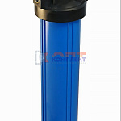 | 883040 | PND-111086 |  | Магистральный фильтр BB20 1" для ХВС синий пластик корпус с лат. резьбой | 2 868.25 руб. | 0 | 0 | 0 | шт | 0
 | 959568 | UNI-101971 | 75185 | Колба BIG BLUE CFC-20BB01 (без картриджа) | 3 745.00 руб. | -1 | 0 | 0 | шт | 0
 | 959569 | UNI-101972 | 53211 | Колба BIG BLUE CFC-20BB01C прозрачная (без картриджа) | 3 682.00 руб. | 0 | 0 | 0 | шт | 0
Колбы SLIM LINE
Колбы SLIM LINE нержавейка для ХВС/ГВС
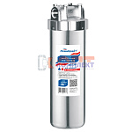 | 838042 | AKB-100029 | АБФ-НЕРЖ-12 | Магистральный фильтр для ГВС SL10 дюймов 1/2" НЕРЖ СТАЛЬ корпус с резьбой (12шт) | 5 230.25 руб. | -1 | 0 | 0 | шт | 0
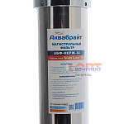 | 838044 | AKB-100031 | АБФ-НЕРЖ-34 | Магистральный фильтр для ГВС SL10 дюймов 3/4" НЕРЖ СТАЛЬ корпус с резьбой (12шт) | 5 230.25 руб. | 0 | 0 | 0 | шт | 0
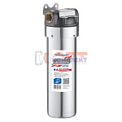 | 838045 | AKB-100032 | АБФ-НЕРЖ-12-ПЛ | Магистральный фильтр для ГВС SL10 дюймов 1/2" НЕРЖ СТАЛЬ корпус с ПЛАСТИК КРЫШКОЙ (12шт) | 2 794.90 руб. | 0 | 0 | 0 | шт | 0
 | 838046 | AKB-100033 | АБФ-НЕРЖ-34-ПЛ | Магистральный фильтр для ГВС SL10 дюймов 3/4" НЕРЖ СТАЛЬ корпус с ПЛАСТИК КРЫШКОЙ (12шт) | 2 794.90 руб. | 0 | 0 | 0 | шт | 0
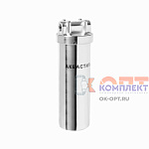 | 832977 | FIO-130212 | HЛ-1/2 | Фильтр колбовый магистральный SL10 1/2" НЕРЖАВЕЙКА для ХВС и ГВС с картридж и креплением | 6 014.82 руб. | 3 | 0 | 0 | шт | 0
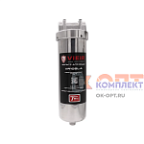 | 882901 | VER-000789 | VR10SL-A | Магистральный НЕРЖ фильтр (ХВС/ГВС) с многораз фильтром 100мкм и дренаж патрубком 1/2 (10/1шт) | 4 580.32 руб. | 3 | 0 | 0 | шт | 0
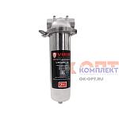 | 882902 | VER-000790 | VR10SL-B | Магистральный НЕРЖ фильтр (ХВС/ГВС) с многораз фильтром 100мкм и дренаж краном (хомут соед) (10/1шт | 6 362.43 руб. | 4 | 0 | 0 | шт | 0
Колбы SLIM LINE пластиковые для ГВС (горячая вода)
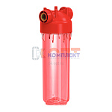 | 838040 | AKB-100027 | АБФ-ГОР-12 | Магистральный фильтр для ГВС SL10 дюймов 1/2" УСИЛ ПЛАСТИК корпус с резьбой (12шт) | 1 668.31 руб. | 0 | 0 | 0 | шт | 0
 | 838041 | AKB-100028 | АБФ-ГОР-34 | Магистральный фильтр для ГВС SL10 дюймов 3/4" УСИЛ ПЛАСТИК корпус с резьбой (12шт) | 1 668.31 руб. | -3 | 0 | 0 | шт | 0
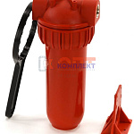 | 824595 | FIO-130010 | MF-1/2 | магистр. фильтр SL10 1/2" для ГВС красный ПЛАСТИК корпус с нак гайкой АКВАСТИЛЬ усил (1/8шт) | 2 125.01 руб. | 0 | 0 | 0 | шт | 0
 | 824596 | FIO-130011 | MF-3/4 | магистр. фильтр SL10 3/4" для ГВС красный ПЛАСТИК корпус с нак гайкой АКВАСТИЛЬ усил (1/8шт) | 2 125.01 руб. | 0 | 0 | 0 | шт | 0
 | 824597 | FIO-130012 | MF-1 | магистр. фильтр SL10 1" для ГВС красный ПЛАСТИК корпус с нак гайкой АКВАСТИЛЬ усил (1/8шт) | 2 167.47 руб. | 0 | 0 | 0 | шт | 0
Колбы SLIM LINE пластиковые для ХВС (холодная вода)
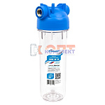 | 838014 | AKB-100001 | АБФ-10-12 | Магистральный фильтр для ХВС SL10 дюймов 1/2" прозрач корпус с резьбой АКВАБРАЙТ (12шт) | 549.10 руб. | 0 | 0 | 0 | шт | 0
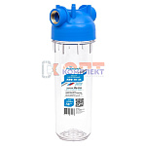 | 838015 | AKB-100002 | АБФ-10-34 | Магистральный фильтр для ХВС SL10 дюймов 3/4" прозрач корпус с резьбой АКВАБРАЙТ (12шт) | 567.80 руб. | 0 | 0 | 0 | шт | 0
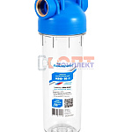 | 838016 | AKB-100003 | АБФ-10-1 | Магистральный фильтр для ХВС SL10 дюймов 1" прозрач корпус с резьбой АКВАБРАЙТ (12шт) | 618.80 руб. | 0 | 0 | 0 | шт | 0
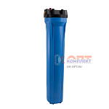 | 838047 | AKB-100034 | АБФ-20/34 | Магистральный фильтр для ХВС SL20 дюймов АКВАБРАЙТ (6шт) | 1 789.76 руб. | 0 | 0 | 0 | шт | 0
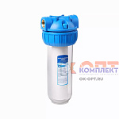 | 824592 | FIO-130006 | F-01-1/2 | Магистр. фильтр SL10 1/2" для ХВС с картриджем РР прозрач корпус накид гайка АКВАСТИЛЬ (1/8шт) | 987.79 руб. | >10 | 0 | 0 | шт | 0
 | 824593 | FIO-130007 | F-01-3/4 | Магистр. фильтр SL10 3/4" для ХВС с картриджем РР прозрач корпус накид гайка АКВАСТИЛЬ (1/8шт) | 984.64 руб. | >10 | 0 | 0 | шт | 0
 | 824594 | FIO-130008 | F-01-1 | Магистр. фильтр SL10 1" для ХВС с картриджем РР прозрач корпус накид гайка АКВАСТИЛЬ (1/8шт) | 1 011.38 руб. | 8 | 0 | 0 | шт | 0
 | 959560 | UNI-101950 | 85073 | Колба 10" CFC-10K (резьба 1") с картриджем SC-10W (5мкм) | 1 032.00 руб. | 0 | 0 | 0 | шт | 0
 | 959561 | UNI-101951 | 53802 | Колба 10" CFC-10K (резьба 1/2") с картриджем SC-10W (5мкм) | 1 003.00 руб. | 0 | 0 | 0 | шт | 0
 | 959562 | UNI-101952 | 11866 | Колба 10" CFC-10K (резьба 3/4") с картриджем SC-10W (5мкм) | 1 008.00 руб. | 0 | 0 | 0 | шт | 0
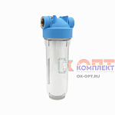 | 890134 | VER-001622 | VS-01-1/2 | Магистр. фильтр SL10 1/2" для ХВС с картриджем РР прозрач корпус с резьбой АКВАСТИЛЬ (1/12шт) | 676.35 руб. | >10 | 0 | 0 | шт | 0
 | 890135 | VER-001623 | VS-01-3/4 | Магистр. фильтр SL10 3/4" для ХВС с картриджем РР прозрач корпус с резьбой АКВАСТИЛЬ (1/12шт) | 676.35 руб. | 0 | 0 | 0 | шт | 0
 | 890136 | VER-001624 | VS-01-1 | Магистр. фильтр SL10 1" для ХВС с картриджем РР прозрач корпус с резьбой АКВАСТИЛЬ (1/12шт) | 710.96 руб. | 0 | 0 | 0 | шт | 0
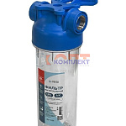 | 882127 | WST-100120 | FMCS12 | Магистральный фильтр SL10 1/2" для ХВС прозрач корпус ПЭТ с резьбой АКВАТЭК (12шт) | 563.72 руб. | 1 | 0 | 0 | шт | 0
 | 882128 | WST-100121 | FMCS34 | Магистральный фильтр SL10 3/4" для ХВС прозрач корпус ПЭТ с резьбой АКВАТЭК (12шт) | 581.67 руб. | 0 | 0 | 0 | шт | 0
 | 882129 | WST-100122 | FMCS1 | Магистральный фильтр SL10 1" для ХВС прозрач корпус ПЭТ с резьбой АКВАТЭК (12шт) | 633.74 руб. | 0 | 0 | 0 | шт | 0
Колбы для бытовой техники
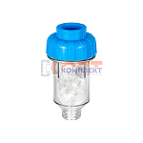 | 838033 | AKB-100020 | АБФ-СТИРАЛ | Фильтр дозатор ПОЛИФОСФАТА (115гр) для стиральных и посудомоечных машин АКВАБРАЙТ (15шт) | 340.00 руб. | 0 | 0 | 0 | шт | 0
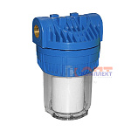 | 824605 | FIO-130022 | FK-1/2A | магистральный фильтр SL5 1/2 с многоразовым картриджем PPW АКВАСТИЛЬ | 478.17 руб. | 0 | 0 | 0 | шт | 0
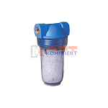 | 824606 | FIO-130023 | FK-1/2B | магистральный фильтр SL5 1/2 с полифосфатом (умягчение) АКВАСТИЛЬ | 1 009.81 руб. | 0 | 0 | 0 | шт | 0
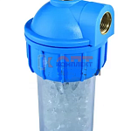 | 824607 | FIO-130024 | FK-1/2C | Фильтр колбовый МИНИ 1/2 УГЛОВОЙ с полифосфатом (умягчение) АКВАСТИЛЬ (24шт) | 920.15 руб. | 0 | 0 | 0 | шт | 0
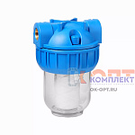 | 853425 | FIO-130215 | FK-3/4A | Фильтр колбовый МИНИ 3/4 с многоразовым картриджем АКВАСТИЛЬ (40ш) | 710.96 руб. | 0 | 0 | 0 | шт | 0
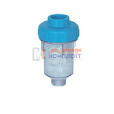 | 853426 | FIO-130216 | FK-3/4 | Фильтр колбовый МИНИ 3/4 с полифосфатом (умягчение) АКВАСТИЛЬ (24шт) | 531.64 руб. | 6 | 0 | 0 | шт | 0
 | 959565 | UNI-101955 | 55051 | Колба фильтра для воды 5" CFC-5K (резьба 1") с картриджем NT-5 | 1 255.00 руб. | -1 | 0 | 0 | шт | 0

